Задание 1
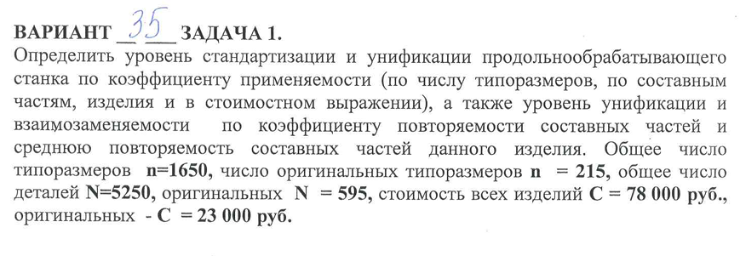

 |  | Решение
Дано:
n | 1650 |  | Показатель уровня стандартизации и унификации по числу типоразмеров | 86.97% | 86.97
n ориг | 215
N | 5250 |  | Показатель уровня стандартизации и унификации по составным частям изделия | 88.67% | 88.67
N ориг | 595
C | 78000 |  | Показатель уровня стандартизации и унификации в стоимостном выражении | 70.51% | 70.51
C ориг | 23000
 |  |  | Коэффициент повторяемости составных частей изделия в общем числе составных частей данного изделия К_п (в %) | 68.58% | 68.58

 |  |  | Среднюю повторяемость составных частей в изделии характеризует коэффициент повторяемости | 3.18 | 3.18

 |  | Ответ: К(пр.т.)= 86,97%, К(пр.ч.) = 88,67%, К(пр.с.) = 70,51%, К(п) = 68,58%, К(с.п.) = 3,18.

Задание 2
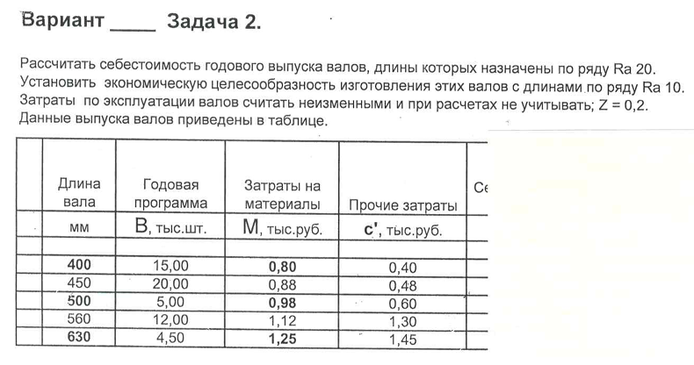
 | Длина вала | Годовая программа | Затраты на материалы | Прочие затраты | Себестоимость изделия | Себестоимость годовой программы | Общая себестоимость валов годовой программы |  | Вариант 35
 | мм | В, тыс.шт | М, тыс.руб | с', тыс.руб. | с, тыс.руб. | С, млн.руб. | Сп, млн.руб
Формула | R 20 |  |  |  | с = М + с' | С = В * с | Сумма всех C
 | 400 | 15.00 | 0.80 | 0.40 | 1.20 | 18 | 94.29
 | 450 | 20.00 | 0.88 | 0.48 | 1.36 | 27.2
 | 500 | 5.00 | 0.98 | 0.60 | 1.58 | 7.9
 | 560 | 12.00 | 1.12 | 1.30 | 2.42 | 29.04
 | 630 | 4.50 | 1.25 | 1.45 | 2.70 | 12.15
 |  | 56.50 | const

 | Длина вала | Годовая программа выпуска валов | Затраты на материалы | Коэффициент изменения |  | Прочие затраты | Себестоимость изделия | Себестоимость годовой программы | Общая себестоимость валов годовой программы
 |  |  |  | К и.п. | К и.з.
 | мм | Вп, тыс.шт | М, тыс.руб |  | z = 0,2 | с', тыс.руб. | с, тыс.руб. | С, млн.руб. | Сп, млн.руб.
Формула | R 10 |  |  | Вп/В | 1/K^z (и.п.) | с'п = c' * K и.з. | Сп = М + с'п | Сп = Вп * Сп | Сумма всех C
 | 400 | 15 | 0.8 | 1 | 1 | 0.40 | 1.2 | 18.00 | 92.36
 | 500 | 25 | 0.98 | 5 | 0.72 | 0.43 | 1.41 | 35.25
 | 630 | 16.50 | 1.25 | 3.67 | 0.77 | 1.12 | 2.37 | 39.11
 |  | 56.50 | const

 |  | ЭФ = 94,29 - 92,36 = 1,94 млн. руб.

 |  | Ответ: экономическая эффективность при переходе в изготовлении валов с числовыми размерами по ряду R 20 на числовые значения по ряду R 10 составила 1,94 млн.руб.

